Инфографика
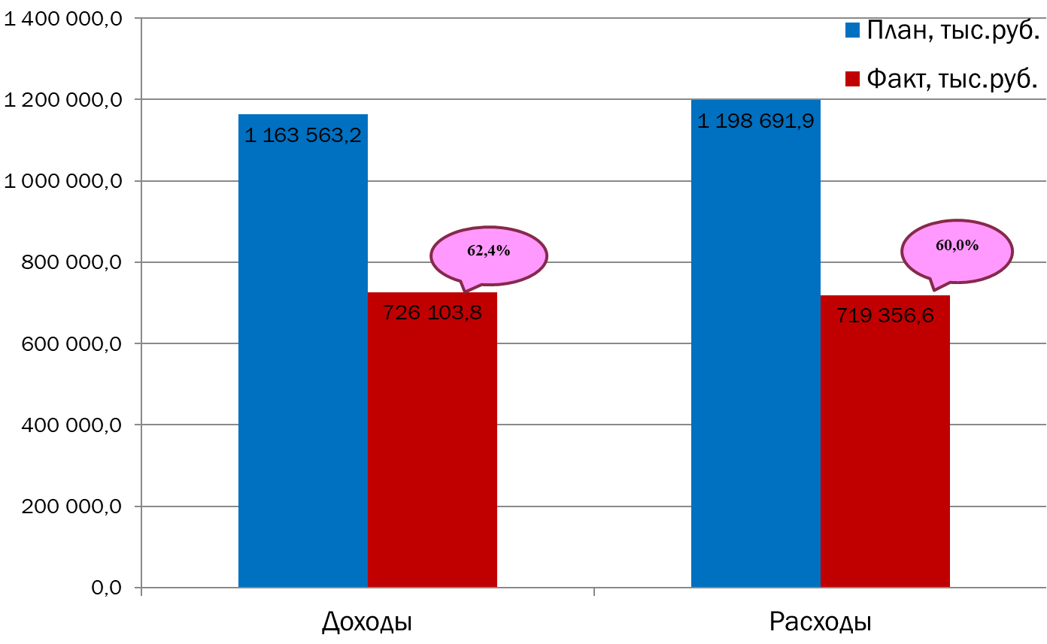
Текущее исполнение городского бюджета на 01.09.2023 г.

